КЭ и ГЗ
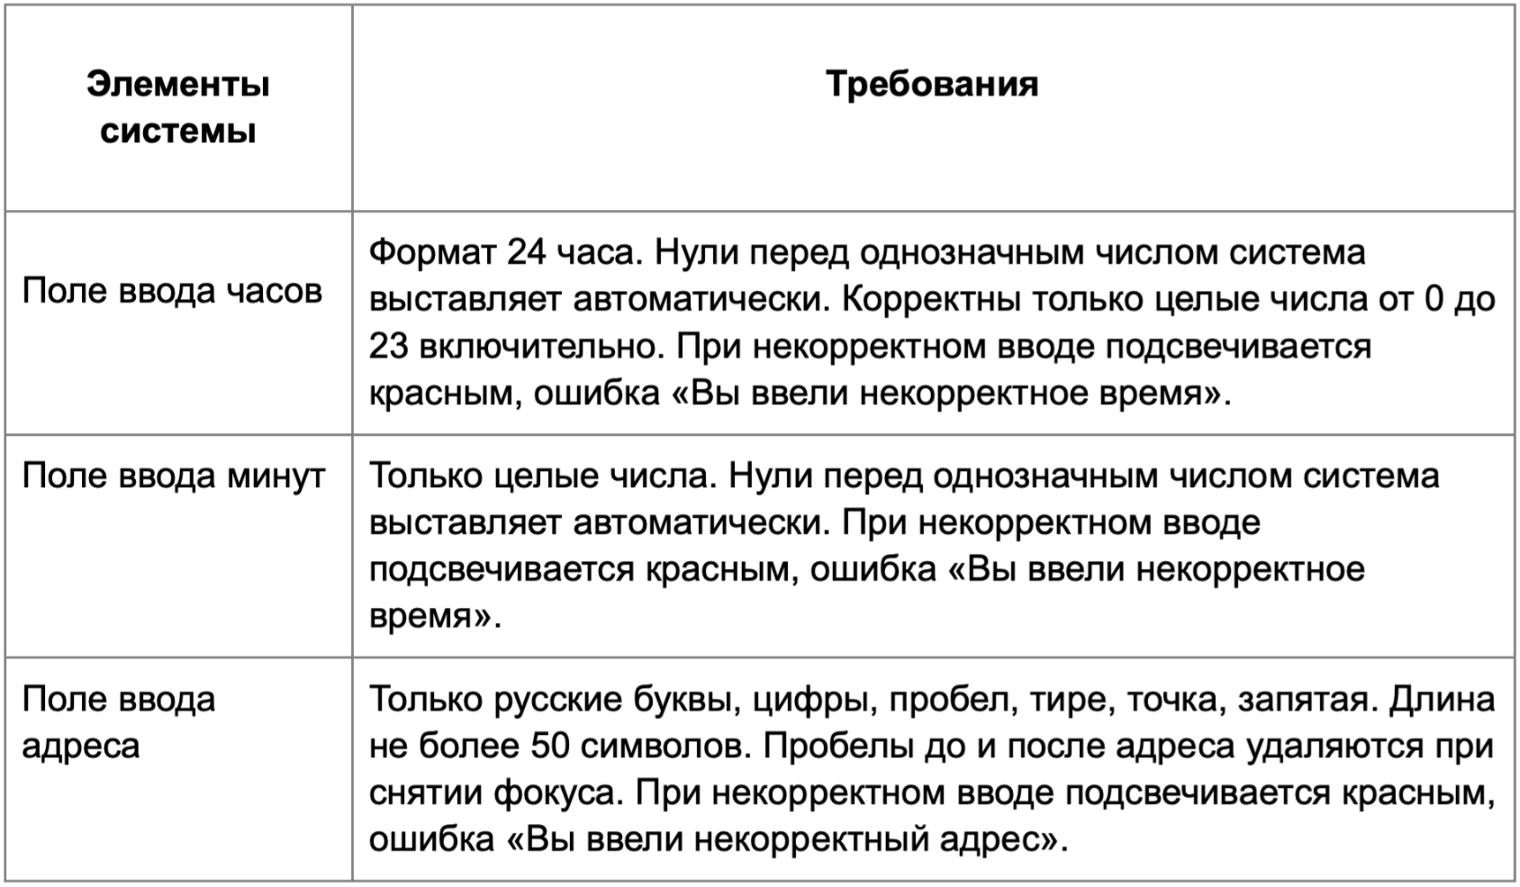

* Можно добавлять и удалять строки в группах проверок. Количество строк в шаблоне не отражает количество классов эквивалетности.
** В поля «Откуда» и «Куда» можно вводить только ограниченное количество адресов из таблицы в требованиях: Усачева, 3; Комсомольский проспект, 18; Зубовский бульвар, 37; М. Пироговская, 25; Хамовнический Вал, 34; Фрунзенская набережная, 46; 3-я Фрунзенская улица, 12. Используй их в качестве тестовых данных. Если для определенного класса эквивалетности или граничного значения эти адреса не подходят, то придумай свой адрес.

Группа проверок* | Название класса | Границы | Тестовые данные внутри класса (содержимое поля) | Тестовые данные на границах (содержимое поля) | Пояснение и оптимизации
Время начала поездки. Часы | в поле есть данные |  | 16
 | поле пустое |  | поле пустое
 | от 0 до 9 | 0, 9 | 5 | 0, 9, -1, 1, 8, 10
 | 0 перед числом |  | 05
 | от 10 до 23 | 2023-10-23 | 16 | 10, 23, 9, 11, 22, 24
 | больше 23 | 24, ∞ | 120 | 24, 23, 25
 | меньше 0 | -∞, -1 | -8 | -1, -2, 0
 | буквы |  | яа
 | спецсимволы |  | 2=
 | дробные с . |  | 4.5
 | дробные с , |  | 4,5
 | дробные с / |  | 2023-01-04
 | пробел внутри чила |  | 1 0
Группа проверок | Название класса | Границы | Тестовые данные внутри класса (содержимое поля) | Тестовые данные на границах (содержимое поля) | Пояснение и оптимизации
Время начала поездки. Минуты | в поле есть данные |  | 16
 | поле пустое |  | поле пустое
 | от 0 до 9 | 0, 9 | 5 | 0, 9, -1, 1, 8, 10
 | 0 перед числом |  | 05
 | от 10 до 59 | 10, 59 | 30 | 10, 59, 9, 11, 58, 60
 | больше 59 | 60, ∞ | 170 | 60, 59, 61
 | меньше 0 | -∞, -1 | -8 | -1, -2, 0
 | буквы |  | яа
 | спецсимволы |  | 4+
 | дробные с . |  | 1.5
 | дробные с , |  | 1,5
 | дробные с / |  | 2023-01-05
 | пробел внутри чила |  | 1 0
Группа проверок | Название класса | Границы | Тестовые данные внутри класса (содержимое поля) | Тестовые данные на границах (содержимое поля) | Пояснение и оптимизации
** Поле ввода адреса. Откуда | в поле есть данные |  | Зубовский бульвар, 37 (21 символ)
 | поле путое |  | 0 (поле пустое)
 | от 1 до 50 | 1 символ, 50 символов | Зубовский бульвар, 37 (21 символ) | пустой ввод (0 символов), У (1 символ), Ус (2 символа), Россия, город Москва, улица Римского-Корсакова, 2 (49 символов), Россия, город Москва, улица Римского-Корсакова, 23 (50 символов), Россия, город Москва, 3-я Фрунзенская набережная, 1 (51 символ)
 | больше 50 | 51 символ, ∞ | Россия, город Москва, 3-я Фрунзенская набережная, 128 (53 символ) | Россия, город Москва, улица Римского-Корсакова, 23 (50 символов), Россия, город Москва, 3-я Фрунзенская набережная, 1 (51 символ), Россия, город Москва, 3-я Фрунзенская набережная, 12 (52 символ)
 | русские буквы |  | Усачева, 3
 | содержит дефис |  | 3-я Фрунзенская улица, 12
 | содержит пробел |  | Зубовский бульвар, 37
 | содержит точку |  | М. Пироговская, 25
 | пробел до адреса |  | Усачева, 3
 | пробел после адреса |  | Усачева, 3
 | разный регистр |  | Усачева, 3
 | английские буквы |  | Usacheva, 3
 | содержит спецсимволы |  | Усачева, 3%
 | входящие в таблицу требований |  | Зубовский бульвар, 37
 | невходящие в таблицу требований |  | Пятницкая улица, 34
Группа проверок | Название класса | Границы | Тестовые данные внутри класса (содержимое поля) | Тестовые данные на границах (содержимое поля) | Пояснение и оптимизации
** Поле ввода адреса. Куда | в поле есть данные |  | Зубовский бульвар, 37 (21 символ)
 | поле путое |  | 0 (поле пустое)
 | от 1 до 50 | 1 символ, 50 символов | Зубовский бульвар, 37 (21 символ) | пустой ввод (0 символов), У (1 символ), Ус (2 символа), Россия, город Москва, улица Римского-Корсакова, 2 (49 символов), Россия, город Москва, улица Римского-Корсакова, 23 (50 символов), Россия, город Москва, 3-я Фрунзенская набережная, 1 (51 символ)
 | больше 50 | 51 символ, ∞ | Россия, город Москва, 3-я Фрунзенская набережная, 128 (53 символ) | Россия, город Москва, улица Римского-Корсакова, 23 (50 символов), Россия, город Москва, 3-я Фрунзенская набережная, 1 (51 символ), Россия, город Москва, 3-я Фрунзенская набережная, 12 (52 символ)
 | русские буквы |  | Усачева, 3
 | содержит дефис |  | 3-я Фрунзенская улица, 12
 | содержит пробел |  | Зубовский бульвар, 37
 | содержит точку |  | М. Пироговская, 25
 | пробел до адреса |  | Усачева, 3
 | пробел после адреса |  | Усачева, 3
 | разный регистр |  | УсАчева, 3
 | английские буквы |  | Usacheva, 3
 | содержит спецсимволы |  | Усачева, 3%
 | входящие в таблицу требований |  | Зубовский бульвар, 37
 | невходящие в таблицу требований |  | Пятницкая улица, 34

